Bearbeitungshinweise
Bearbeitungshinweise

1. Alle gelb markierten Felder sind vollständig auszufüllen, da hiervon die automatischen Berechnungen abhängig sind.
2. Eingabe der Jahressumme der Kinder-Belegung lt. Leistungsbescheid einschließlich der geplanten Anzahl Kinder mit Behinderung

ab Kindergartenjahr 2020/2021
3. Einfügen des nachfolgenden Screenshot aus KiBiz.web in das Formular "Endabrechnung ab 20-21"
4. Eingabe des Wertes "Summe KP aus der durchschn. Ist-Belegung" sobald die Ampel für Juli auf grün steht.
5. Eingabe des Wertes "Planungsgarantie" auf Basis des Leistungsbescheides
6. Eingabe des Wertes "Summe PG Basis MD Vorjahr"
7. Prüfung bei sonderfinanzierten Einrichtung und ggf. Korrektur der 10,3/89,7-Aufteilung
8. Erfassung der Rückforderung oder Nachzahlung gegenüber der Kommune
9. Erfassung der Rückforderung oder Nachzahlung aus dem Kita-Korrekturverfahren gegenüber dem Erzbistum Köln

zu 3: | www.kibiz.web.nrw.de / Förderung nach KiBiz / ab Kita-Jahr 20/21 / Finanzierung /Kita-Jahr / Monatsdaten

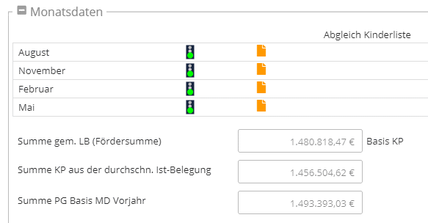

bis Kindergartenjahr 2019/2020
3. Eingabe der monatlichen IST-Belegung aus Kibiz.web.
4. Prüfung und Eingabe der Anzahl IST-Belegung der Kinder mit Behinderung als Jahreswert (Dezimalbruch) Auf Gruppenform achten!
d.h. ganzjährige Belegung (12 v. 12 Monaten) = 1,0, Belegung August bis Januar (6 v. 12 Monaten) = 0,5 usw.
5. Prüfung Summe des Planwertes "zusätzliche Pauschalen" (gilt nur bis Kitajahr 2019/2020)
6. Eingabe des Wertes "Planungsgarantie" auf Basis des Zuschussantrages und Prüfung ob die Planungsgarantie Anwendung findet
7. Errechnung des Betrags der Rückforderung oder Nachzahlung in Anbetracht der IST-Zahlung und dem tatsächlichen Wert
8. Prüfung bei sonderfinanzierten Einrichtung und ggf. Korrektur der 12/88-Aufteilung

* Monatsgenaue Kinderdaten dürfen NICHT gerundet werden

zu 3:

zu 4:

 |  | 1 | 1.00 | 12/12
 |  | 2 | 1.00 | 12/12
 |  | 3 | 1.00 | 12/12
 |  | 4 | 1.00 | 12/12
 |  | 5 | 1.00 | 12/12
 |  | 6 | 1.00 | 12/12
 |  | 7 | 1.00 | 12/12
 |  | 8 | 1.00 | 12/12
 |  | 9 | 0.25 | 4/12
 |  |  | 8.25

 |  | IIIb | 2.00
 |  | IIIc | 6.25

